关系图
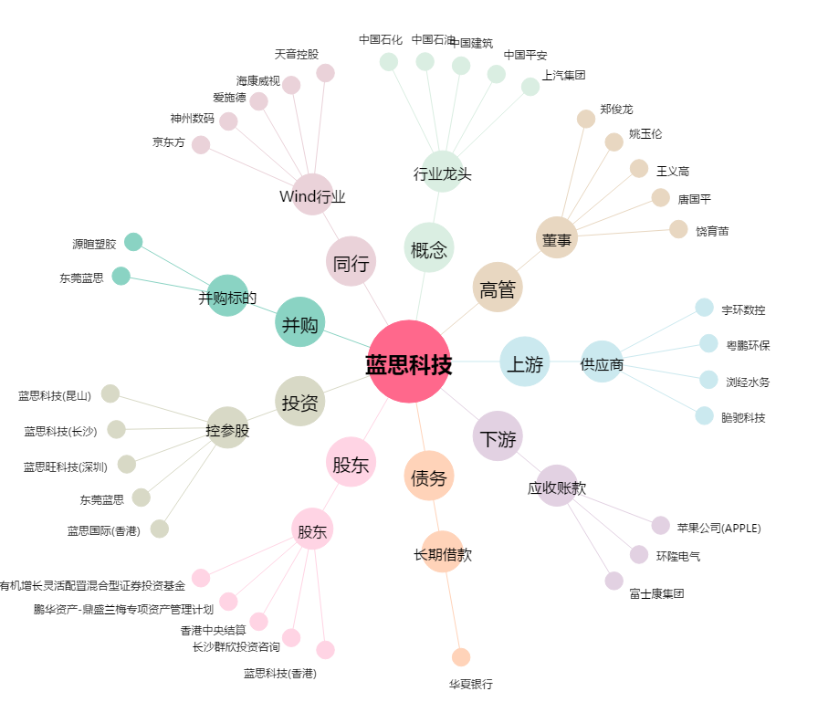
蓝思科技[300433.SZ] - 关系概览图

